箱唛扫码
Factory name (工厂名称)
PO. Number(订单号) | 81480-01 81481-01 80830-01 80784-01
Style Code.(款号) | 6896-730
Product Code.(产品编号) | RECYCLE CARE LABEL RECYCLE COMPONENT LABEL BLANK CARE LABEL | Carton No.(箱号):
Inner Packages(包装方式） | 2000pcs/ bundle | 1\1
SIZE/qty (尺码/数量) | 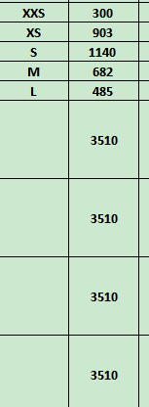
Carton Dimension（箱规） | 20*20*30 | Country of Origin：
Gross Weight（毛重） | 3.8KG | Made In China
Net Weight（净重） | 3.4KG
Remark（备注）

 |  |  | 06896730700013
 |  |  | 06896730700020
 |  |  | 06896730700037
 |  |  | 06896730700044
 |  |  | 06896730700082
 |  |  | 06896730700013
 |  |  | 06896730700020
 |  |  | 06896730700037
 |  |  | 06896730700044
 |  |  | 06896730700082

